Накладная-№3
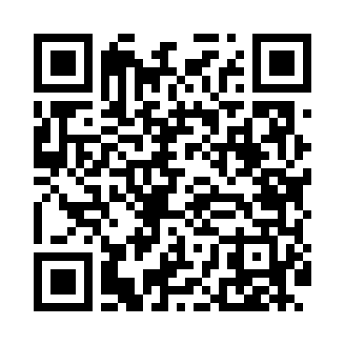
Номер товарно-транспортной накладной: |  |  | Торговый представитель: Amriyev Muhammad
Поставщик: Toshkent falcon fly 2 |  |  | Телефон торгового представителя: +998972880505
Дата отгрузки: 18.10.2025 |  |  | Контрагент: """" Klient
Дата консигнации: |  |  | Адрес:
Доставщик: |  |  | Телефон:
Телефон доставщика:
Время заказа: 18.10.2025 14:07:05
№ | Штрих-код | Название товаров (работ,услуг) | Количество | Количество в кейсе | Цена | Сумма
 |  |  | 145 |  |  | 153.1
1 | 6905621392357 | Металл санчқи DB-92-35 | 10 | 10 шт. | 2.90 | 29
2 | 6972544264221 | Зираворлар учун металлдан ишланган идиш B6422 W DB-15-150 | 6 | 6 шт. | 6.10 | 36.60
3 | 6805019698798 | Сервировочный подтарельник, 30×45 см, DB-98-7 9 | 30 | 30 шт. | 0.40 | 12
4 | 6805019698811 | Сервировочный подтарельник, 30×45 см, DB-98-8 1 | 30 | 30 шт. | 0.40 | 12
5 | 6934179000681 | Миска 38 см DB-6-101 | 2 | 2 шт. | 3.50 | 7
6 | 6902011050385 | Пластмасса соусница 10x6x2 см DB-67-73 | 50 | 50 шт. | 0.60 | 30
7 | 6901585541213 | Фартук текстильный XP-27-7 | 1 | 1 шт. | 1.50 | 1.50
8 | None | Стеклянная Стакан - бокал с без ножки P-229A DB-104-97 | 2 | 2 шт. | 3 | 6
9 | 6972544843655 | Металл кўпиртиргич B4365 10 23.8 котта каропк ада 144 дона мавжуд DB-15-74 | 2 | 2 шт. | 0.90 | 1.80
10 | 6354080130268 | Деревянный лопатка DB-130-26 | 2 | 2 шт. | 0.80 | 1.60
11 | 8202168960055 | Набор кондитерских ( насадок ) из нержавеющей стали BIH-Z9007 DB-5-214 | 2 | 2 шт. | 1.50 | 3
12 | 6971824952504 | Силиконовый мешок кондитерский AFY1825-4B DB- 5-63 | 2 | 2 шт. | 0.50 | 1
13 | 6924867990028 | Силиконовый многоразовый кондитерский мешок B AG-A6-60 DB-5-208 | 2 | 2 шт. | 1.20 | 2.40
14 | 6972544846748 | Чеснокодавилка E4674G DB-15-121 | 2 | 2 шт. | 2.90 | 5.80
15 | 6972544858840 | Силиконовая прихватка P5884 29.5x19cm 25.1 DB -15-178 | 2 | 2 шт. | 1.70 | 3.40
Итого: 153.1$|->UZS: 1,913,750.00

